画面定義
画面定義 |  |  |  |  |  | システム名 |  | EM-Systemプロジェクト |  |  |  | サブシステム名 |  |  | 社員情報管理システム
 |  |  |  |  |  | 作成日 |  | 2017-01-01 |  |  |  | 作成者 |  |  | 山田
 |  |  |  |  |  | 更新日時 |  | 2019-02-19 |  |  |  | 更新者 |  |  | 佐藤
検索条件入力画面
概要 |  | 社員検索を行う最初の画面で、検索条件を指定する
画面イメージ |  |  |  |  |  |  |  |  | イベント一覧
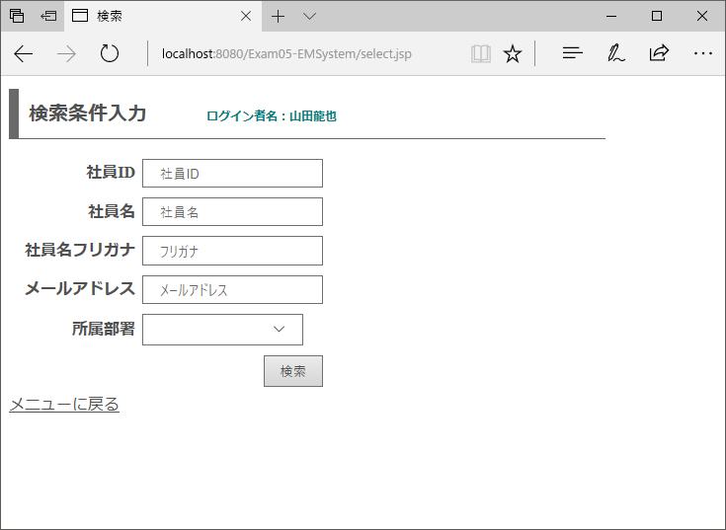
 |  |  |  |  |  |  |  |  | 項番 | 操作 |  |  |  | 処理概要
 |  |  |  |  |  |  |  |  | ① | 画面表示 |  |  |  | 所属部署ドロップダウンリストを生成して画面を表示
①
 |  |  |  |  |  |  |  |  | ② | メニューに戻るリンククリック |  |  |  | メニュー画面へ遷移

 |  |  |  |  |  |  |  |  | ③ | 検索ボタン押下 |  |  |  | 入力されている情報で社員情報を検索

③

②

画面項目定義
項番 | 項目名称 |  | I/O | 必須 | 分類 | 桁数 | テーブル |  |  |  | フィールド |  | 備考
1 | ログイン者名 |  | O | - | LBL：ラベル | - | セッション情報 |  |  |  | ログイン者名
2 | メッセージ |  | O | - | LBL：ラベル | - | - |  |  |  | - |  | 初期値ブランク
3 | 社員ID |  | I | - | TXT：テキストボックス | - | - |  |  |  | -
4 | 社員名 |  | I | - | TXT：テキストボックス | - | - |  |  |  | -
5 | 社員名フリガナ |  | I | - | TXT：テキストボックス | - | - |  |  |  | -
6 | メールアドレス |  | I | - | TXT：テキストボックス | - | - |  |  |  | -
7 | 所属部署 |  | I/O | - | DDL：ドロップダウン | - | - |  |  |  | - |  | 空白あり・部署マスタ情報をリストに表示
8 | 検索 |  | - | - | BTN：ボタン | - | - |  |  |  | -
9 | メニューに戻る |  | - | - | LNK：リンク | - | - |  |  |  | -

検索結果表示画面
概要 |  | 検索条件入力画面で入力された値を条件に、登録されている情報を表示する画面
画面イメージ |  |  |  |  |  |  |  |  | イベント一覧
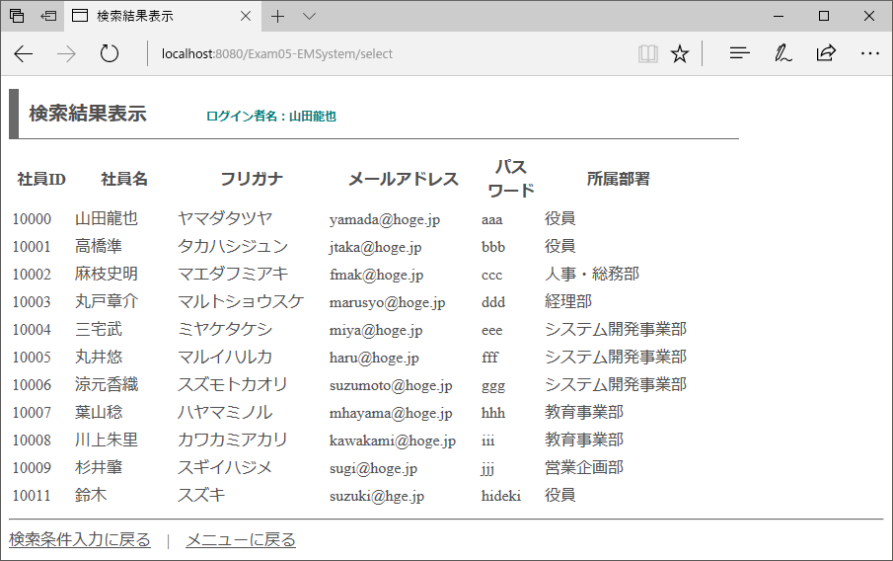
 |  |  |  |  |  |  |  |  | 項番 | 操作 |  |  |  | 処理概要
 |  |  |  |  |  |  |  |  | ① | 画面表示 |  |  |  | 前画面で入力した条件に合致する情報を表示
①
 |  |  |  |  |  |  |  |  | ② | 検索条件に戻るリンククリック |  |  |  | 検索機能トップページへ遷移

 |  |  |  |  |  |  |  |  | ③ | メニューに戻るリンククリック |  |  |  | メニュー画面へ遷移

②
③

画面項目定義
項番 | 項目名称 |  | I/O | 必須 | 分類 | 桁数 | テーブル |  |  |  | フィールド |  | 備考
1 | ログイン者名 |  | O | - | LBL：ラベル | - | セッション情報 |  |  |  | ログイン者名
2 | 社員情報 |  | O | - | LBL：ラベル | - | employee |  |  |  | 社員情報 |  | 部署IDで部署マスタとJOINして表示
3 | 検索条件入力に戻る |  | - | - | LNK：リンク | - | - |  |  |  | -
4 | メニューに戻る |  | - | - | LNK：リンク | - | - |  |  |  | -

